Chi tiết địa chất
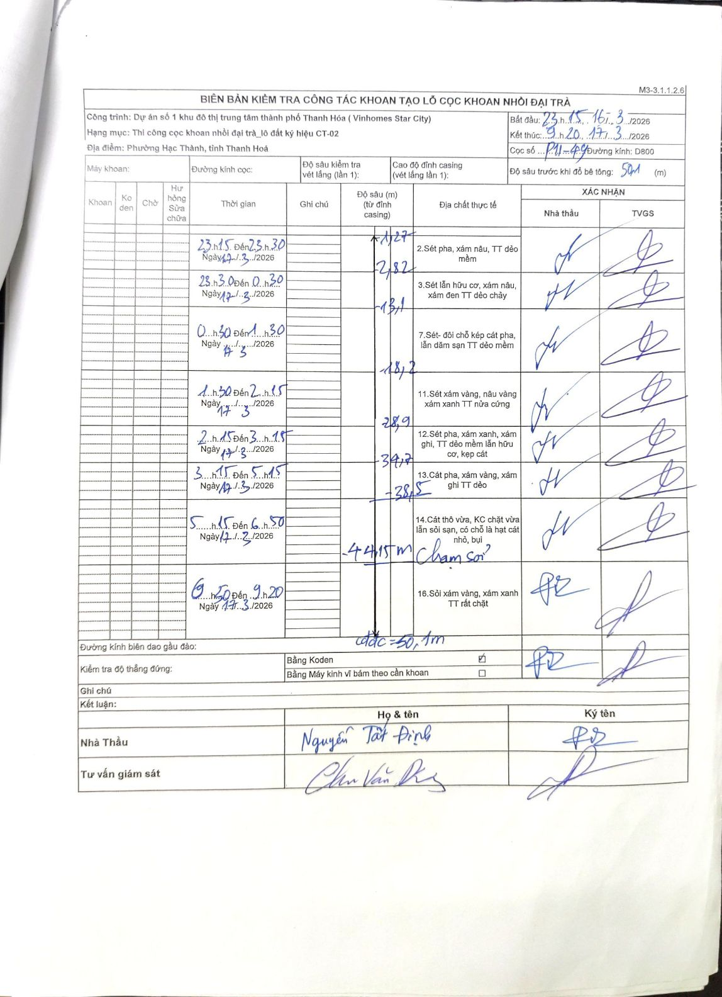
Dự án | Dự án số 1 khu đô thị trung tâm thành phố Thanh Hóa ( Vinhomes Star City)
Hạng mục | Thi công cọc khoan nhồi đại trà_lô đất ký hiệu CT-02
Tên bộ phận | Phường Hạc Thành, tỉnh Thanh Hoá
Số hiệu cọc | P11-49
Biên bản số
Đường kính | D800
Bắt đầu thi công | 23:15 16/03/2026
Kết thúc thi công | 09:20 17/03/2026

Địa chất TT | Đường kính | Mô tả lớp thiết kế | Từ (h) | Đến (h) | Cao độ từ | Cao độ đến | T.Gian (h) | Dài (m) | V (m/h) | Ghi chú
2 | D800 | Sét pha, xám nâu, TT dẻo mềm | 23:15 16/03/2026 | 23:30 16/03/2026 | -1.27 | -2.82 | 0.25 | 1.55 | 6.2
3 | D800 | Sét lẫn hữu cơ, xám nâu, xám đen TT dẻo chảy | 23:30 16/03/2026 | 00:30 17/03/2026 | -2.82 | -13.1 | 1 | 10.28 | 10.28
7 | D800 | Sét- đôi chỗ kẹp cát pha, lẫn dăm sạn TT dẻo mềm | 00:30 17/03/2026 | 01:30 17/03/2026 | -13.1 | -18.2 | 1 | 5.1 | 5.1
11 | D800 | Sét xám vàng, nâu vàng xám xanh TT nửa cứng | 01:30 17/03/2026 | 02:15 17/03/2026 | -18.2 | -28.9 | 0.75 | 10.7 | 14.27
12 | D800 | Sét pha, xám xanh, xám ghi, TT dẻo mềm lẫn hữu cơ, kẹp cát | 02:15 17/03/2026 | 03:15 17/03/2026 | -28.9 | -34.7 | 1 | 5.8 | 5.8
13 | D800 | Cát pha, xám vàng, xám ghi TT dẻo | 03:15 17/03/2026 | 05:15 17/03/2026 | -34.7 | -38.5 | 2 | 3.8 | 1.9
14 | D800 | Cát thô vừa, KC chặt vừa lẫn sỏi sạn, có chỗ là hạt cát nhỏ, bụi | 05:15 17/03/2026 | 06:50 17/03/2026 | -38.5 | -44.15 | 1.58 | 5.65 | 3.57 | Chạm sỏi?
16 | D800 | Sồi xám vàng, xám xanh TT rất chặt | 06:50 17/03/2026 | 09:20 17/03/2026 | -44.15 | -50.1 | 2.5 | 5.95 | 2.38

ẢNH BIÊN BẢN GỐC

